Sheet2
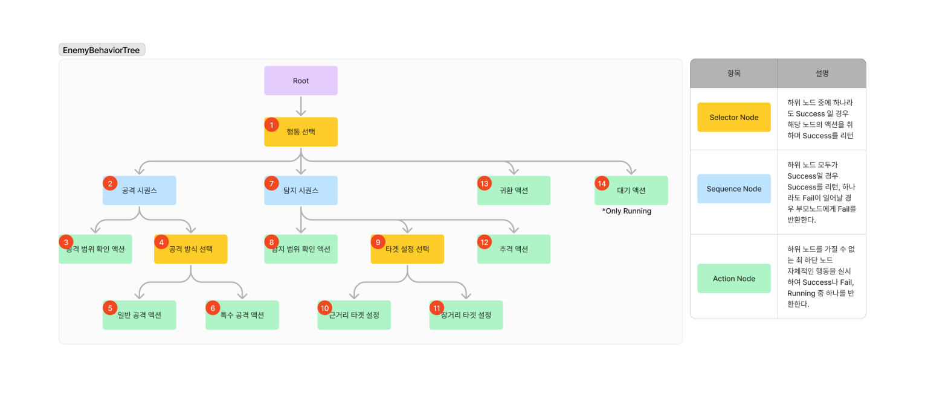
Monster 행동 패턴

 | 스폰 | 탐색 | 추격 | 행동 | 도주 | 삭제
패턴1(기본형) | 스폰 처리 | 목표위치 랜덤설정 이동시 충돌 체크 탐색 | 추격 처리 추격 실패시 원위치 | 공격 방향 처리 공격 거리 처리 공격 간격 처리 | N/A | Hp 전부 소진 혹은 흡수당하면 삭제 처리
패턴2(원거리형) | 패턴 1과 동일 | 패턴 1과 동일 | 패턴 1과 동일 | 패턴 1과 동일 | N/A | 패턴 1과 동일
패턴3(서포터형) | 패턴 1과 동일 | 패턴 1과 동일 | N/A | 자신을 포함한 아군의 Hp 상태 확인 스킬 쿨타임 확인 자신이나 아군을 대상으로 스킬 사용 | 대상과 반대 방향으로 전환 이동시 1.5배 속도 15초 경과시 대기 및 배회로 전이 | 패턴 1과 동일
패턴4(소환사형) | 패턴 1과 동일 | 패턴 1과 동일 | 패턴 1과 동일 | 고정된 자리에서 소환스킬 사용 | 소환물이 전부 사라지면 도주 | 패턴 1과 동일

